Sheet1
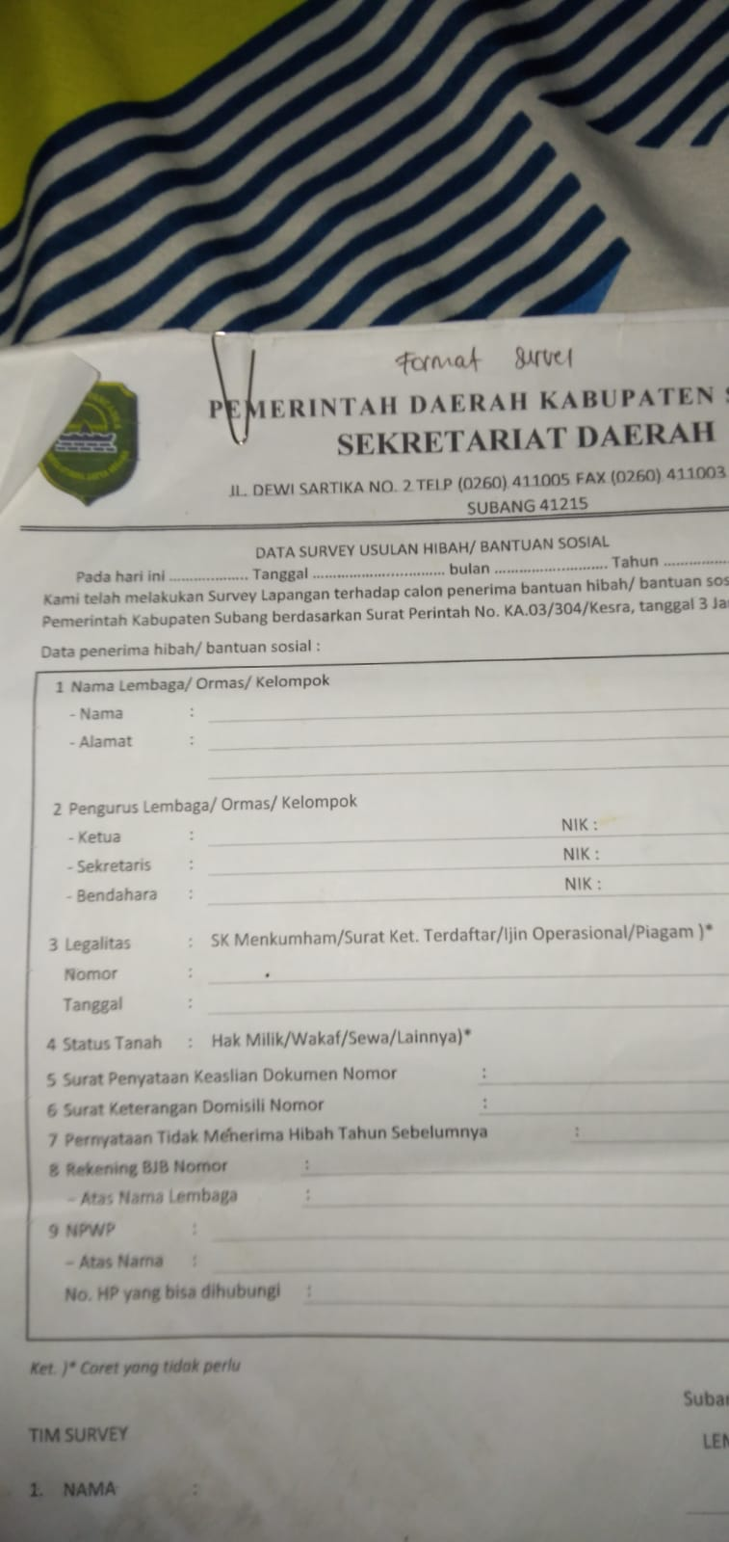
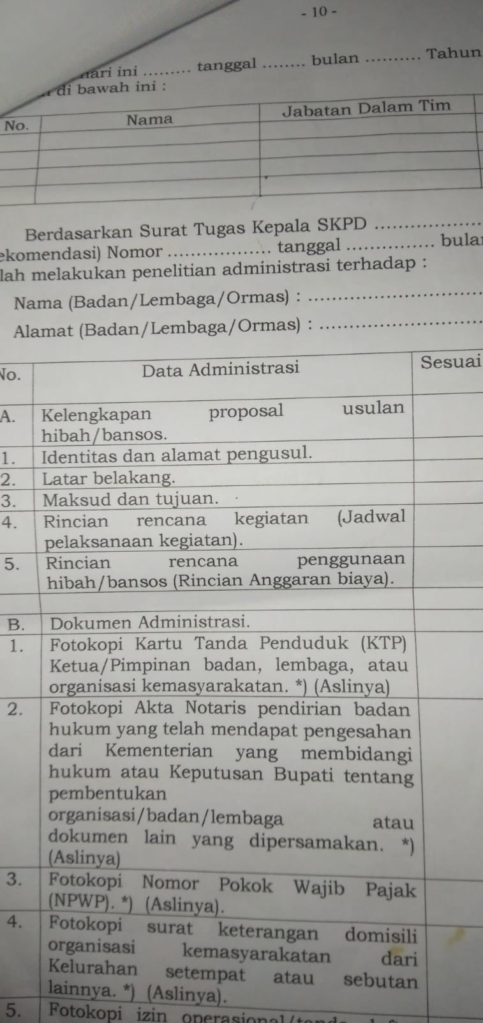
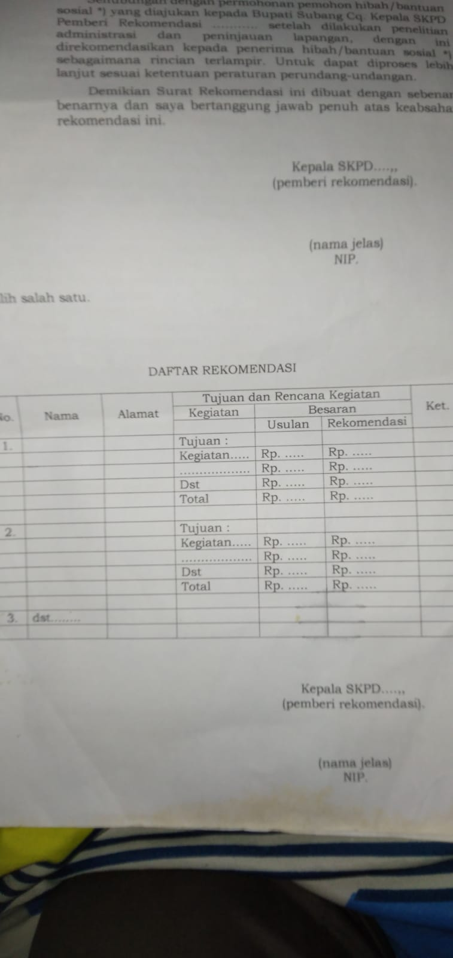
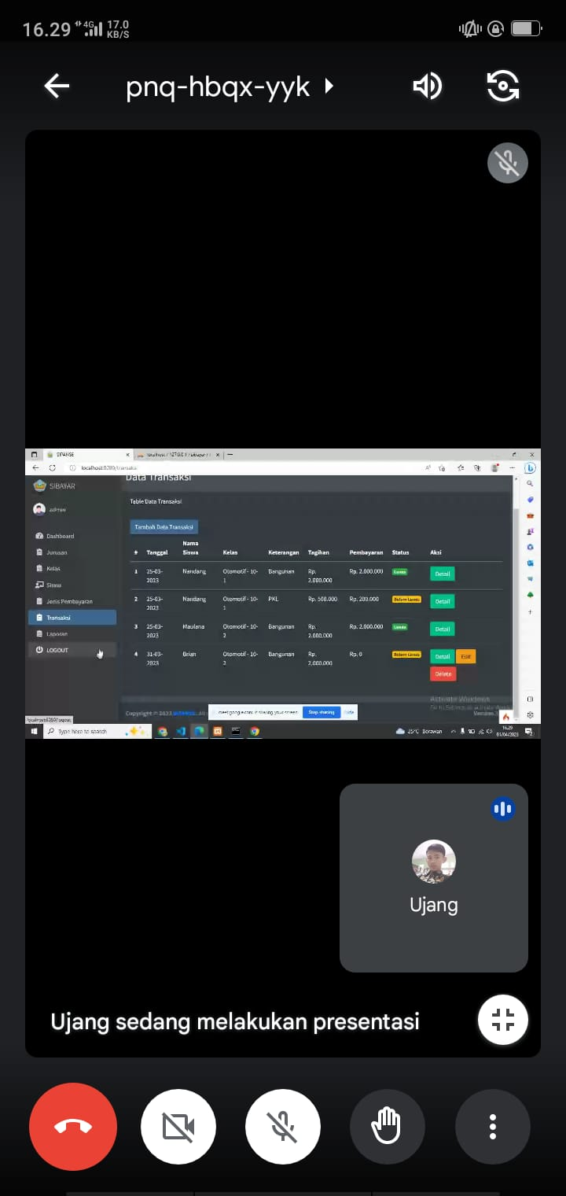
tb_user
 | id_user
 | id_role
 | username
 | password
 | nama_lengkap
 | email
 | is_active

tb_role | id | admin
 | nama | tim survei
 |  | pimpinan
tb_survei |  |  |  | tb_administrasi
 | id_survei |  |  |  | id_adminstratif
 | ket_lembaga | ENUM | Lembaga/Ormas/Kelompok |  | id_survei
 | nama_lembaga |  |  |  | indentitas
 | alamat_lembaga |  |  |  | latar_belakang
 | ketua_nama |  |  |  | maskud_tujuan
 | sekretaris_nama |  |  |  | rincian_kegiatan
 | bendahara_nama |  |  |  | is_verif | true/false
 | label_ketua | ENUM | PIMPINAN/KETUA
 | ketua_nik
 | sekretaris_nik |  |  | tb_adminstrasi_rab
 | bendahara_nik |  |  |  | id
 | legalitas | ENUM | SkMenkumham/Surat Ket Terdaftar/ijin operasional/Piagam |  | id_adminstratif
 | nomor_legalitas |  |  |  | nama
 | tanggal_legalitas |  |  |  | qty
 | status_tanah | ENUM | Hak Milik/Wakaf/Sewa/Lainnya |  | harga
 | surat_penyataan_keaslian_nomor |  |  |  | total
 | surat_keterangan_domisili_nomor
 | tidak_dapat_hibah_tahun_lalu
 | no_bjb
 | nama_bjb
 | no_npwp |  |  | tb_rekomendasi
 | nama_npwp |  |  |  | id
 | no_hp |  |  |  | id_survei
 |  |  |  |  | usulan
 |  |  |  |  | rekomendasi

